Осн. факторы огр. строит. деят.
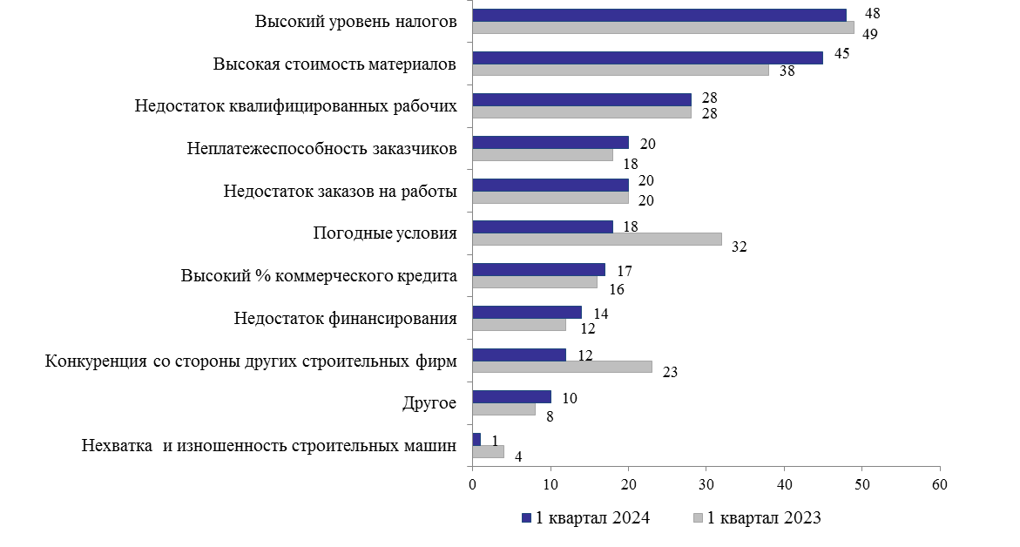
К содержанию
Основные факторы, ограничивающие производственную деятельность строительных организации
 | в процентах

Индекс пред. уверен. в строит.
К содержанию
Индекс предпринимательской уверенности в строительстве
%
 | Индекс предпринимательской уверенности
I | -20
II | -20
III | -13
IV | -16
I | -19
II | -19
III | -13
IV | -19
I | -11
II | 2.5
III | -3
IV | -13
I | -9

